Расчеты
N | 50 |  | Кол-во интервалов z |  | 7 |  | Выборочное среднее M(x) |  | 0.41 | Оценка дисперсии выборки | 9.37
Max | 9.297647582
Min | -6.507696864 |  | Размах выборки R |  | 15.81 |  | Медиана |  | -0.19 | Оценка кф асимметрии | 0.42

 |  |  | Длина интервала |  | 2.26 |  | Мода |  | -1.38 | Оценка кф эксцесса | 0.21

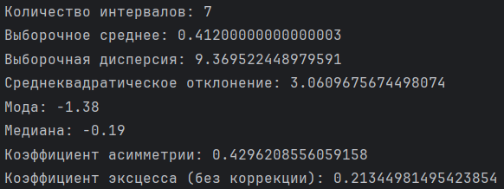
Гистограмма выборки
X | X, Sorted
0.45 | -6.51 | Интервалы | Границы интервалов |  | Середина интервала |  | Частота | Относительная частота
0.26 | -5.36
-2.91 | -4.29 | 1 | -6.51 | -4.25 | -5.38 |  | 3 | 0.06
2.03 | -2.91 | 2 | -4.25 | -1.99 | -3.12 |  | 5 | 0.1
1.69 | -2.48 | 3 | -1.99 | 0.27 | -0.86 |  | 19 | 0.38
3.29 | -2.26 | 4 | 0.27 | 2.52 | 1.39 |  | 12 | 0.24
-1.91 | -2.23 | 5 | 2.52 | 4.78 | 3.65 |  | 7 | 0.14
-2.26 | -2.23 | 6 | 4.78 | 7.04 | 5.91 |  | 3 | 0.06
6.33 | -1.91 | 7 | 7.04 | 9.30 | 8.17 |  | 1 | 0.02
1.99 | -1.91
-1.57 | -1.84
-1.84 | -1.84
4.45 | -1.71 |  |  |  | 0 | x | (-∞;-5,38)
-2.23 | -1.66 |  |  |  | 0.06 | x | [-4,25; -1,99)
-1.38 | -1.57 |  |  |  | 0.16 | x | [-1,99; 0,27)
График полигона частот
-5.38 |  | 3
-3.12 |  | 5
-0.86 |  | 19
1.39 |  | 12
3.65 |  | 7
5.91 |  | 3
8.17 |  | 1
-1.48 | -1.48 |  | Fn(x) | = | 0.54 | x | [0,27; 2,52)
-4.29 | -1.38 |  |  |  | 0.78 | x | [2,52; 4,78)
-1.66 | -1.38 |  |  |  | 0.92 | x | [4,78; 7,04)
-0.73 | -1.38 |  |  |  | 0.98 | x | [7,04; 9,30]
-1.71 | -0.96 |  |  |  | 1 | x | (9,30; ∞)
2.22 | -0.90
-2.48 | -0.76
1.72 | -0.73
2.42 | -0.50
5.01 | -0.21
2.30 | -0.17
-0.50 | 0.26
-1.38 | 0.45
-1.84 | 0.63
-1.91 | 0.86
3.28 | 0.98
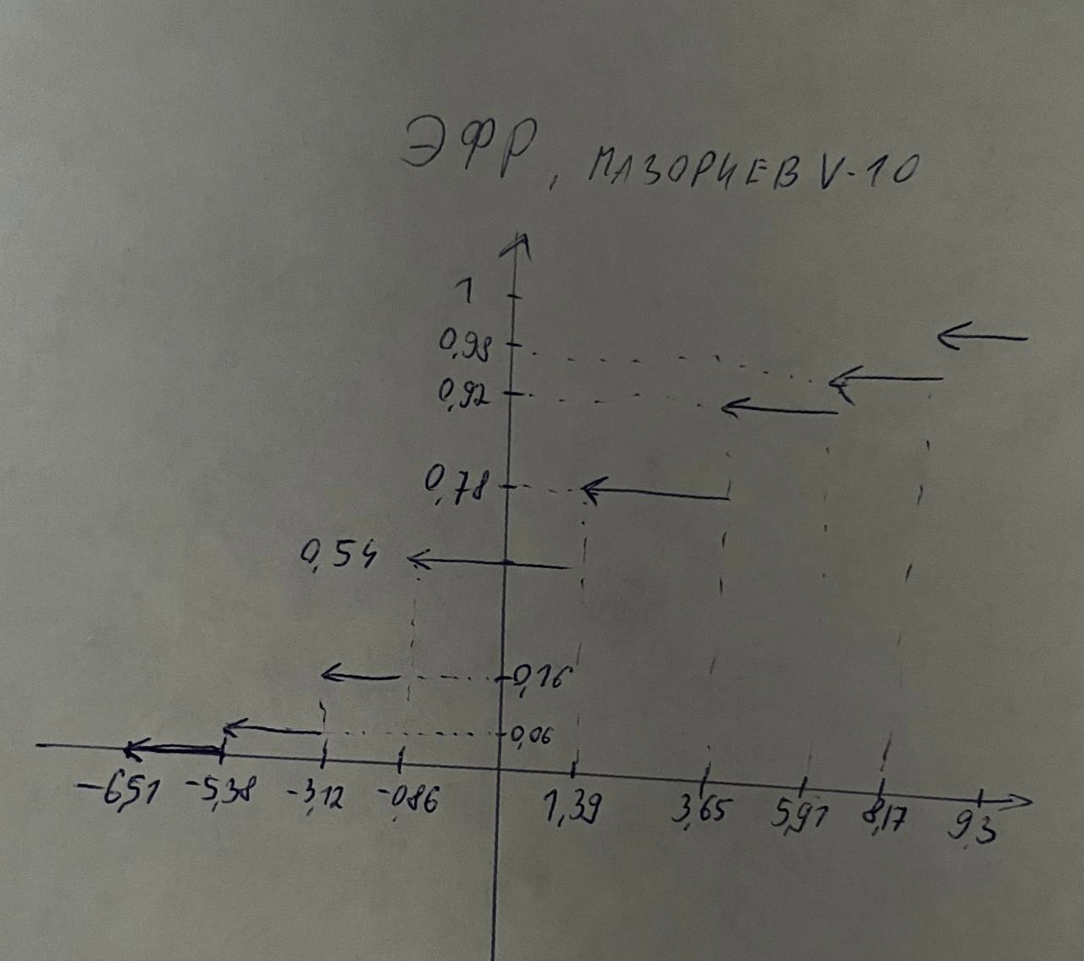
-0.96 | 1.69
5.46 | 1.72
-6.51 | 1.74
-0.21 | 1.99
-5.36 | 2.03
3.01 | 2.22
0.86 | 2.30
-0.17 | 2.42
0.63 | 2.80
-1.38 | 3.01
4.32 | 3.28
0.98 | 3.29
1.74 | 4.32
-0.76 | 4.45
9.30 | 4.62
-0.90 | 5.01
2.80 | 5.46
4.62 | 6.33
-2.23 | 9.30

